機構事前審査申請書（入力用）
2024年12月改訂
長期固定金利型住宅ローン（機構買取型）事前審査申請書 |  |  |  |  |  |  |  |  |  |  |  |  |  |  |  |  |  |  |  |  |  |  |  |  |  |  |  |  |  |  |  |  |  |  |  | A3サイズ・両面にてプリントアウト願います

株式会社カシワバラ・アシスト 御中
 |  |  |  |  |  |  |  |  |  |  |  |  |  |  |  |  |  |  |  |  |  |  |  |  |  |  |  |  |  |  |  |  |  |  |  | 年収 |  | 前年 |  |  | お申込人 |  |  |  |  |  |  |  |  |  | （内ボーナス分） |  |  |  | + | 連帯債務者 |  |  |  |  |  |  |  |  |  | （内ボーナス分） |  |  |  |  | お申込人の 収入の種類 （前年） |  |  |  |  | 給与収入 給与収入以外

 |  |  |  |  |  |  |  | 担当 業者 |  |  |  |  |  |  |  | 担当者 |  |  |  |  | お申込日 |  |  |  |  |  |  |  | 年 |  |  | 月 |  |  | 日 |  |  |  |  |  |  |  |  |  |  |  |  |  | 円 |  |  |  |  | 万円 |  |  |  |  |  |  |  |  |  | 円 |  |  |  |  | 万円
 |  |  |  |  |  |  |  |  |  |  |  |  |  |  |  |  |  |  |  |  |  |  |  |  |  |  |  |  |  |  |  |  |  |  |  |  |  | 前々年 |  |  | お申込人 |  |  |  |  |  |  |  |  |  | 連帯債務者 |  |  |  |  |  |  |  |  |  | 連帯債務者の 収入合算希望額（前年） |  |  |  | 連帯債務者 |  |  |  |  |  |  |  |  |  | （内ボーナス分）

私（連帯債務の場合は、特に断りのない限り連帯債務者全員をいいます。以下同じ。）は、本申請書および裏面に記載された＜個人情報の取扱いに関する同意条項＞及び＜個人情報の取扱いに関する同意書（長期固定金利型住宅ローン事前審査用）＞を確認し、同意の上、下記に署名いたします。 |  |  |  |  |  |  |  |  |  |  |  |  |  |  |  |  |  |  |  |  |  |  |  |  |  |  |  |  |  |  |  |  |  |  |  |  |  |  |  |  |  |  |  |  |  |  |  |  | 円 |  |  |  |  |  |  |  |  |  | 円 |  |  |  |  |  |  |  |  |  |  |  |  |  | 円 |  |  |  |  | 万円

 |  |  |  |  |  |  |  |  |  |  |  |  |  |  |  |  |  |  |  |  |  |  |  |  |  |  |  |  |  |  |  |  |  |  |  | 資金計画 |  |  |  |  |  |  |  |  | 返済 方法 |  |  |  |  | 元利均等返済 元金均等返済 |  |  |  |  |  | ボーナス 併用 |  |  |  | 有 無 |  | 借入金のボーナス払い分 |  |  |  |  |  | ボーナス返済月
 |  |  |  |  |  |  |  |  |  |  |  |  |  |  |  |  |  |  |  |  |  |  |  |  |  |  |  |  |  |  |  |  |  |  |  |  |  |  |  |  |  |  |  |  |  |  |  |  |  |  |  |  |  |  |  |  |  |  |  |  |  |  |  |  |  | 万円 |  |  | 1月・7月 |  |  |  | 2月・8月 |  |  |  | 3月・9月
1私（連帯債務の場合は、特に断りのない限り連帯債務者全員をいいます。以下同じ。）は自ら居住するため（親族居住のための住宅にあっては、親族の居住の用に供するため）に建設又は購入する住宅の所要資金として、上記金融機関の融資に関する資格、条件、手続を了承して、下記のとおり借入れの事前審査の申請をします。 2私は、本事前審査申請における審査結果はあくまで事前審査におけるものであり、融資予約や融資契約ではないこと、及び正式な借入申込み時に本申請書と本申込みにおける借入申込書の記入事項に相違・変更があった場合、または金融機関が提示する期間を超えて正式な借入申込みをした場合に、上記金融機関が融資を謝絶する場合があることを了承します。 3この事前審査に係る事務を上記担当業者に委任します。また、審査結果について上記担当業者に回答されても差し支えありません。 |  |  |  |  |  |  |  |  |  |  |  |  |  |  |  |  |  |  |  |  |  |  |  |  |  |  |  |  |  |  |  |  |  |  |  |  |  |  |  |  |  |  |  |  |  |  |  |  |  |  |  |  |  |  |  |  |  |  |  |  |  |  |  |  |  |  |  |  | 4月・10月 |  |  |  | 5月・11月 |  |  |  | 6月・12月

 |  |  |  |  |  |  |  |  |  |  |  |  |  |  |  |  |  |  |  |  |  |  |  |  |  |  |  |  |  |  |  |  |  |  |  |  | 所要 資金 |  |  | ⓐ建設費・購入価額 |  |  |  |  |  |  | （内諸費用分） |  |  |  |  |  |  | ⓑ土地取得費 |  |  |  |  |  |  | 合計（ⓐ＋ⓑ） |  |  |  |  |  |  |  | 今回住宅取得以外の 借入内容有無 |  |  |  |  |  |  |  |  | 有
 |  |  |  |  |  |  |  |  |  |  |  |  |  |  |  |  |  |  |  |  |  |  |  |  |  |  |  |  |  |  |  |  |  |  |  |  |  |  |  |  |  |  |  |  |  |  |  |  |  |  |  |  |  |  |  |  |  |  |  |  |  |  |  |  |  |  |  |  |  |  |  |  |  |  |  |  |  | 無
 |  |  |  |  |  |  |  |  |  |  |  |  |  |  |  |  |  |  |  |  |  |  |  |  |  |  |  |  |  |  |  |  |  |  |  |  |  |  |  |  |  |  |  |  | 万円 |  |  |  |  |  | 万円 |  |  |  |  |  |  |  | 万円 |  |  |  |  |  |  | 万円 |  |  | 別紙【今回の住宅取得以外の借入内容に関する申出書】も併せてご記入のうえ、ご提出ください
 | お申込人 |  |  |  |  | フリガナ |  |  |  |  |  |  |  |  |  |  |  |  |  |  |  |  |  |  |  |  | 旧姓 |  | フリガナ
 |  |  |  |  |  | （姓） |  |  |  |  |  |  |  |  |  |  | （名） |  |  |  |  |  |  |  |  |  |  |  |  |  |  |  |  |  |  |  |  |  |  |  |  |  |  |  |  | 借入金等 |  |  |  |  |  |  | 返済期間 |  |  | 年間返済額の1/12 |  |  |  |  |  |  |  | 今回の住宅取得以外の借入内容
 |  |  |  |  |  |  |  |  |  |  |  |  |  |  |  |  |  |  |  |  |  |  |  |  |  |  |  |  |  |  |  |  |  |  |  |  | 今回の 借入 内容 |  |  | ① |  | 住宅 |  |  |  |  |  |  |  |  |  |  |  |  | 年 |  |  |  |  |  |  | 円 |  | 合計 |  |  |  |  |  |  |  | 件 |  |  |  |  |  | 万円
 | （自署） |  |  |  |  |  |  |  |  |  |  |  |  |  |  |  |  |  |  |  |  |  |  |  |  |  | 性別 |  | □ |  | 男 |  |  |  |  |  |  |  |  |  |  |  |  |  |  |  |  |  |  |  | 万円
 |  |  |  |  |  |  |  |  |  |  |  |  |  |  |  |  |  |  |  |  |  |  |  |  |  |  |  |  | □ |  | 女 |  |  |  |  |  |  |  |  | ② |  | 土地 |  |  |  |  |  |  |  |  |  |  |  |  |  |  |  |  |  |  |  |  |  | 年間返済額の1/12の合計 |  |  |  |  |  |  |  |  |  |  |  |  |  | 円
 | 住所 | フリガナ |  |  |  |  |  |  |  |  |  |  |  |  |  |  |  |  |  |  |  |  |  |  |  |  | 生年月日 |  |  |  |  |  |  |  |  |  |  |  |  |  |  |  |  |  |  |  |  |  |  |  | 万円
 |  |  |  |  |  |  |  |  |  |  |  |  |  |  |  |  |  |  |  |  |  |  |  |  |  |  |  |  |  |  |  |  |  |  |  |  | ①+②計
 |  |  |  |  |  |  |  |  |  |  |  |  |  |  |  |  |  |  |  |  |  |  |  |  |  |  |  |  |  | 年 |  | 月 |  | 日 |  |  |  |  |  |  |  |  |  |  |  |  |  |  |  |  | 万円 |  |  |  |  |  |  |  |  |  |  |  |  | --- | memo-------------------------------------
 |  | 〒 |  |  |  | - |  |  |  |  |  |  |  |  |  |  |  |  |  |  |  |  |  |  |  |  | 年齢 |  |  |  |  |  |  |  |  |  | その他の借入 |  |  | ③ |  | 公的資金
 |  |  |  |  |  |  |  |  |  |  |  |  |  |  |  |  |  |  |  |  |  |  |  |  |  |  |  |  |  |  |  |  | 歳 |  |  |  |  |  |  |  |  |  |  |  |  |  |  |  |  |  | 万円 |  |  |  | 年 |  |  |  |  |  |  | 円
 |  |  |  |  |  |  |  |  |  |  |  |  |  |  |  |  |  |  |  |  |  |  |  |  |  |  | 国籍 |  | □ |  | 日本国籍 |  |  |  |  |  |  |  |  | ④ |  | 民間 金融機関
 |  |  |  |  |  |  |  |  |  |  |  |  |  |  |  |  |  |  |  |  |  |  |  |  |  |  |  |  | □ |  | 外国籍 |  |  |  |  |  |  |  |  |  |  |  |  |  |  |  |  |  |  |  | 万円 |  |  |  | 年 |  |  |  |  |  |  | 円
 |  | メールアドレス |  |  |  |  |  |  |  |  |  |  |  |  |  |  |  |  | ＠ |  |  |  |  |  |  |  |  |  |  |  |  |  |  |  |  |  |  |  |  | ⑤ |  | 勤務先
 |  |  |  |  |  |  |  |  |  |  |  |  |  |  |  |  |  |  |  |  |  |  |  |  |  |  |  |  |  |  |  |  |  |  |  |  |  |  |  |  |  |  |  |  |  |  |  |  |  |  | 万円 |  |  |  | 年 |  |  |  |  |  |  | 円
 |  | ご連絡先（自宅） |  |  |  |  |  |  |  | - |  |  |  | - |  |  |  |  | 携帯番号 |  |  |  |  |  | - |  |  |  | - |  |  |  |  |  |  |  |  |  |  | ⑥ |  | 親・親戚 ・知人
 |  |  |  |  |  |  |  |  |  |  |  |  |  |  |  |  |  |  |  |  |  |  |  |  |  |  |  |  |  |  |  |  |  |  |  |  |  |  |  |  |  |  |  |  |  |  |  |  |  |  | 万円 |  |  |  |  |  |  |  |  |  |  | 円
 | ご勤務先 | 名称 |  | フリガナ |  |  |  |  |  |  |  |  |  |  |  |  |  |  |  | 職業 |  | 自営業 |  |  |  | 公務員 |  |  | 農林漁業主 |  |  |  | 会社員 |  |  |  | ⑦ |  | 手持金
 |  |  |  |  |  |  |  |  |  |  |  |  |  |  |  |  |  |  |  |  |  | 短期社員 |  |  |  | 派遣社員 |  |  | パート・アルバイト |  |  |  |  |  |  |  |  |  |  |  |  |  |  |  |  |  |  |  |  |  | 万円
 |  |  |  |  |  |  |  |  |  |  |  |  |  |  |  |  |  |  |  |  |  | 年金受給者 |  |  |  | その他（ |  |  |  |  |  |  |  | ） |  |  | ⑧ |  | 住宅新築後も返済を 要する土地取得費の借入金
 |  |  |  | 派遣社員・出向社員の場合は、派遣先・出向先の会社を記入してください |  |  |  |  |  |  |  |  |  |  |  |  |  |  |  | 業種 |  | 農林漁業 |  |  |  | 鉱業 |  | 建設業 |  |  | 製造業 |  |  |  |  |  |  |  |  |  |  |  |  |  |  |  |  |  |  |  | 万円 |  |  |  | 年 |  |  |  |  |  |  | 円
 |  | 住所 |  | 〒 |  |  |  |  |  |  |  |  |  |  |  |  |  |  |  |  |  | 電気・ガス・熱供給・水道業 |  |  |  |  |  | 運輸業 |  |  | 情報通信業 |  |  |  |  |  | ①～⑧計
 |  |  |  |  |  |  |  | - |  |  |  |  |  |  |  |  |  |  |  |  |  | 卸売・小売業 |  |  |  | 飲食店 |  | 金融業 |  |  | 保険業 |  |  |  |  |  |  |  |  |  |  |  |  |  |  |  |  |  |  |  | 万円 |  |  |  |  |  |  |  |  |  |  | 円
 |  |  |  |  |  |  |  |  |  |  |  |  |  |  |  |  |  |  |  |  |  | 不動産業 |  |  |  | サービス業 |  | 公務 |  |  | その他 |  |  |  |  |  |  |  |  |  |  |  |  |  |  |  |  |  |  |  |  |  |  |  |  |  |  |  |  |  |  |  |  |  |  |  |  | 注：傷病休を取得中の方は収入合算は出来ません
 |  |  |  |  |  |  |  |  |  |  |  |  |  |  |  |  |  |  |  | Tel |  |  |  |  |  |  | 就職年月 |  |  |  |  | 年 |  | 月 |  | 新団信 |  |  |  | 新団信一般 |  |  |  | （ |  | 申込人 |  |  | 連帯債務者 |  |  | ） |  | 休業 制度 |  | 対象者 |  |  |  | お申込人 |  |  |  |  |  |  |  |  |  | 連帯債務者
 |  |  |  |  |  |  |  |  |  |  |  |  |  |  |  |  |  |  |  |  |  |  |  |  |  |  |  |  |  |  |  |  |  |  |  |  |  |  |  | 新団信３大疾病 |  |  |  | （ |  | 申込人 |  |  | 連帯債務者 |  |  | ） |  |  |  | 休業種別 |  |  |  |  | 産休育休 |  |  |  |  | 傷病休 |  |  |  |  | 産休育休 |  |  |  |  | 傷病休
 |  |  |  |  |  |  |  |  |  |  |  |  |  |  |  |  |  |  |  |  |  |  |  |  |  |  |  |  |  |  |  |  |  |  |  |  |  |  |  | 新団信ペア連生 |  |  |  |  |  |  |  |  |  |  |  |  |  |  |  | 状況 |  |  |  |  | 復職済 |  |  |  |  | 取得中 |  |  |  |  | 復職済 |  |  |  |  | 取得中
 | お申込人との関係 |  |  |  |  |  | 配偶者 |  |  | 婚約者 |  |  | 親 |  | 子 |  |  | その他 |  | 理由 |  | 親子リレー返済 |  |  |  |  | 収入合算 |  |  |  |  | その他 |  |  |  |  |  |  |  | 新団信不加入 |  |  |  |  |  |  |  |  |  |  |  |  |  |  |  | 休業期間 |  |  |  | 年 月 |  |  |  | ～ |  | 年 月 |  |  |  | 年 月 |  |  |  | ～ |  | 年 月

 | 連帯債務者 |  |  |  |  | フリガナ |  |  |  |  |  |  |  |  |  |  |  |  |  |  |  |  |  |  |  |  | 旧姓 |  | フリガナ |  |  |  |  |  |  | 物件情報 |  |  |  |  |  |  |  |  |  |  |  | 取得予定建物 |  |  |  |  |  |  |  |  | 建設（建物のみ） |  |  |  |  |  |  |  | 建設（土地と建物）
 |  |  |  |  |  | （姓） |  |  |  |  |  |  |  |  |  |  | （名） |  |  |  |  |  |  |  |  |  |  |  |  |  |  |  |  |  |  |  |  |  |  |  |  |  |  |  |  |  |  |  |  |  |  |  |  |  |  |  | 新築購入（建売） |  |  |  |  |  |  |  | 新築購入（マンション）
 |  |  |  |  |  |  |  |  |  |  |  |  |  |  |  |  |  |  |  |  |  |  |  |  |  |  |  |  |  |  |  |  |  |  |  |  |  |  |  |  |  |  |  |  |  |  |  |  |  |  |  |  |  |  |  |  | 中古購入（建売） |  |  |  |  |  |  |  | 中古購入（マンション）
 | （自署） |  |  |  |  |  |  |  |  |  |  |  |  |  |  |  |  |  |  |  |  |  |  |  |  |  | 性別 |  | □ |  | 男
 |  |  |  |  |  |  |  |  |  |  |  |  |  |  |  |  |  |  |  |  |  |  |  |  |  |  |  |  | □ |  | 女 |  |  |  |  |  | 現在住宅 |  | 現在住宅面積 |  |  |  |  |  |  | 親族の家に居住 |  |  |  |  |  |  | 持ち家 |  |  |  |  |  |  |  |  | 住宅必要 理由 |  |  |  | 住宅が古い |  |  |  |  |  | 住宅が狭い
 | 住所 | お申込人との現在の同居の有無 |  |  |  | フリガナ |  |  |  |  |  |  |  |  |  |  |  |  |  |  |  |  |  |  |  |  | 生年月日 |  |  |  |  |  |  |  |  |  |  |  |  |  |  |  |  |  |  | 公営住宅 |  |  |  |  |  |  | 機構（公団）・公社等賃貸住宅 |  |  |  |  |  |  |  |  |  |  |  |  | 結婚 |  |  |  |  |  | 世帯を分ける（結婚を除く）
 |  |  |  |  |  |  |  |  |  |  |  |  |  |  |  |  |  |  |  |  |  |  |  |  |  |  |  |  |  |  |  |  |  |  |  |  |  |  |  |  |  |  |  |  |  | 民間木造アパート |  |  |  |  |  |  | 民間借家（民間木造アパートを除く） |  |  |  |  |  |  |  |  |  |  |  |  | 環境が悪い |  |  |  |  |  | 家賃が高い
 |  |  |  |  |  |  |  |  |  |  |  |  |  |  |  |  |  |  |  |  |  |  |  |  |  |  |  |  |  | 年 |  | 月 |  | 日 |  |  |  |  |  |  |  |  |  |  |  | 借間下宿 |  |  |  |  |  |  | 社宅・官舎 |  |  |  |  |  |  |  |  |  |  |  |  | 立退要求 |  |  |  |  |  | 通勤・通学に不便
 |  | □ | 同居 |  |  | 〒 |  |  | - |  |  |  |  |  |  |  |  |  |  |  |  |  |  |  |  |  | 年齢 |  |  |  |  |  |  |  |  |  |  |  |  |  |  |  | ㎡ |  |  |  |  |  |  |  |  |  |  |  |  |  |  |  |  |  |  |  |  |  |  | その他
 |  |  |  |  |  |  |  |  |  |  |  |  |  |  |  |  |  |  |  |  |  |  |  |  |  |  |  |  |  |  |  |  | 歳 |  |  |  | 取得不動産 |  | 住居表示 |  |  |  | フリガナ |  |  |  |  |  |  |  |  |  |  |  |  |  |  |  |  |  |  |  |  |  |  |  | 敷地面積 |  |  |  | 実測
 |  | □ | 別居 |  |  |  |  |  |  |  |  |  |  |  |  |  |  |  |  |  |  |  |  |  |  |  | 国籍 |  | □ |  | 日本国籍 |  |  |  |  |  |  |  |  |  |  |  | 〒 |  |  |  |  |  |  |  |  |  | 漢字・フリガナとも都道府県名からご記入ください |  |  |  |  |  |  |  |  |  |  |  |  |  |  |  |  |  |  |  |  |  | . |  |  | ㎡
 |  |  |  |  |  |  |  |  |  |  |  |  |  |  |  |  |  |  |  |  |  |  |  |  |  |  |  |  | □ |  | 外国籍 |  |  |  |  |  |  |  |  |  |  |  |  |  |  |  | - |  |  |  |  |  |  |  |  |  |  |  |  |  |  |  |  |  |  |  | 建物床面積 |  |  |  | 住宅部分
 |  | メールアドレス |  |  |  |  |  |  |  |  |  |  |  |  |  |  |  |  | ＠ |  |  |  |  |  |  |  |  |  |  |  |  |  |  |  |  |  |  |  | 現住所と |  |  |  |  |  |  |  |  |  |  |  |  |  |  |  |  |  |  |  |  |  |  |  |  |  |  |  |  |  |  |  |  |  |  |  | . |  |  | ㎡
 |  |  |  |  |  |  |  |  |  |  |  |  |  |  |  |  |  |  |  |  |  |  |  |  |  |  |  |  |  |  |  |  |  |  |  |  |  |  |  | 同じ |  |  |  |  |  |  |  |  |  |  |  |  |  |  |  |  |  |  |  |  |  |  |  |  |  |  | 1棟全体の 延べ面積 |  |  |  | 住宅部分（共同建てのみ）
 |  | ご連絡先（自宅） |  |  |  |  |  |  |  | - |  |  |  | - |  |  |  |  | 携帯番号 |  |  |  |  |  | - |  |  |  | - |  |  |  |  |  |  |  |  |  |  | 異なる |  | ➡ |  |  |  |  |  |  |  |  |  |  |  |  |  |  |  |  |  |  |  |  |  |  |  |  |  |  |  |  |  |  |  |  | . |  |  | ㎡
 |  |  |  |  |  |  |  |  |  |  |  |  |  |  |  |  |  |  |  |  |  |  |  |  |  |  |  |  |  |  |  |  |  |  |  |  |  |  | マンション名 |  |  |  |  |  |  |  |  |  |  |  |  |  |  |  |  |  |  | 部屋番号 |  |  |  |  |  |  |  |  | 建物新築 年月日 |  |  |  |  |  |  | 年 |  | 月 |  | 日
 | ご勤務先 | 名称 |  | フリガナ |  |  |  |  |  |  |  |  |  |  |  |  |  |  |  | 職業 |  | 自営業 |  |  |  | 公務員 |  |  | 農林漁業主 |  |  |  | 会社員
 |  |  |  |  |  |  |  |  |  |  |  |  |  |  |  |  |  |  |  |  |  | 短期社員 |  |  |  | 派遣社員 |  |  | パート・アルバイト |  |  |  |  |  |  |  |  |  | フラット３５ Sの適用 |  |  |  |  | あり |  | ➡ |  |  | 省エネルギー性（Ｚ ・ Ａ ・ Ｂ） |  |  |  |  |  |  |  |  |  | 耐震性（Ａ ・ Ｂ） |  |  |  |  |  |  |  | 売買契約 （予定）日 |  |  |  |  |  |  | 年 |  | 月 |  | 日
 |  |  |  |  |  |  |  |  |  |  |  |  |  |  |  |  |  |  |  |  |  | 年金受給者 |  |  |  | その他（ |  |  |  |  |  |  |  | ） |  |  |  |  |  |  |  |  |  | なし |  |  |  |  | バリアフリー性（Ａ ・ Ｂ） |  |  |  |  |  |  |  |  |  | 耐久性・可変性（Ａ ・ Ｂ）
 |  |  |  | 派遣社員・出向社員の場合は、派遣先・出向先の会社を記入してください |  |  |  |  |  |  |  |  |  |  |  |  |  |  |  | 業種 |  | 農林漁業 |  |  |  | 鉱業 |  | 建設業 |  |  | 製造業
 |  | 住所 |  | 〒 |  |  |  |  |  |  |  |  |  |  |  |  |  |  |  |  |  | 電気・ガス・熱供給・水道業 |  |  |  |  |  | 運輸業 |  |  | 情報通信業 |  |  |  |  |  | 工事請負（予定）事業者・購入する場合は売主 |  |  |  |  |  |  |  |  |  |  |  |  |  |  | 販売代理事業者（仲介事業者） |  |  |  |  |  |  |  |  |  |  | あり |  |  | リフォーム事業者 |  |  |  |  |  |  |  |  |  |  | あり
 |  |  |  |  |  |  |  | - |  |  |  |  |  |  |  |  |  |  |  |  |  | 卸売・小売業 |  |  |  | 飲食店 |  | 金融業 |  |  | 保険業 |  |  |  |  |  |  |  |  |  |  |  |  |  |  |  |  |  |  |  |  |  |  |  |  |  |  |  |  |  |  |  | なし |  |  |  |  |  |  |  |  |  |  |  |  |  | なし
 |  |  |  |  |  |  |  |  |  |  |  |  |  |  |  |  |  |  |  |  |  | 不動産業 |  |  |  | サービス業 |  | 公務 |  |  | その他 |  |  |  |  |  | 会社名 |  | 株式 会社 有限 会社 |  | フリガナ |  |  |  |  |  |  |  |  |  |  | 会社名 |  | 株式 会社 有限 会社 |  | フリガナ |  |  |  |  |  |  |  |  |  | 会社名 |  | 株式 会社 有限 会社 |  | フリガナ
 |  |  |  |  |  |  |  |  |  |  |  |  |  |  |  |  |  |  |  | Tel |  |  |  |  |  |  | 就職年月 |  |  |  |  | 年 |  | 月

 | 担保提供者 |  |  |  |  |  |  |  |  |  |  |  |  |  | 名前 |  |  | フリガナ |  |  | 生年月日
 |  |  |  |  |  |  |  | 人 |  |  |  |  |  |  |  |  |  |  |  |  |  |  |  |  |  |  |  | 年 |  |  | 月 |  |  | 日 |  |  | 住所 |  |  | 〒 |  |  |  | - |  |  |  |  |  |  |  | 住所 |  |  | 〒 |  |  |  | - |  |  |  |  |  |  | 住所 |  |  | 〒 |  |  |  | -
 | 対象物件 |  |  |  | 建物のみ |  |  |  | お申込人 との関係 |  |  | 連帯債務者 と同じ |  |  | 姓名 |  |  |  |  |  | 住所 |  |  | 〒 |  |  | -
 |  |  |  |  | 土地のみ
 |  |  |  |  | 建物及び土地 |  |  |  |  |  |  | 異なる➡ |  |  |  |  |  |  |  |  |  |  |  |  |  |  |  |  |  |  |  |  |  |  |  |  |  |  |  |  |  |  |  |  |  |  |  |  |  |  |  |  |  |  |  |  |  |  |  |  |  |  |  |  |  | Tel |  |  |  | - |  |  |  |  | -
 | ※連帯債務者以外の担保提供者が2名以上となる場合は別紙【担保提供者に関する申出書】にご記入のうえご提出ください
 | ご家族 |  |  | 家族 構成 |  |  |  | 夫婦のみ |  |  | 夫婦とこども |  |  |  | こども |  |  | 今回取得する住宅の 入居予定家族 （お申込人を含む人数） |  |  |  |  |  | 居住 区分 |  |  | 自己居住 |  |  |  | セカンドハウス |  |  |  |  |  | Tel |  |  |  | - |  |  |  |  | - |  |  |  |  |  | Tel |  |  |  | - |  |  |  |  | - |  |  |  |  | リフォーム一体 |  |  |  |  |  |  | 融資希望あり
 |  |  |  |  |  |  |  | 夫婦と親 |  |  | 夫婦とこどもと親 |  |  |  | 親とこども |  |  |  |  |  |  |  |  |  |  |  | 親族居住 （親入居） |  |  |  | 親族居住 （子入居） |  |  |  |  |  |  |  |  |  |  |  |  |  |  |  |  |  |  |  |  |  |  |  |  |  |  |  |  |  |  |  |  |  |  | リフォーム工事費 |  |  |  |  |  |  |  |  |  |  | 万円
 |  |  |  |  |  |  |  | 単身者 |  |  | その他 |  |  |  | 婚約者 |  |  |  |  |  |  |  | 名

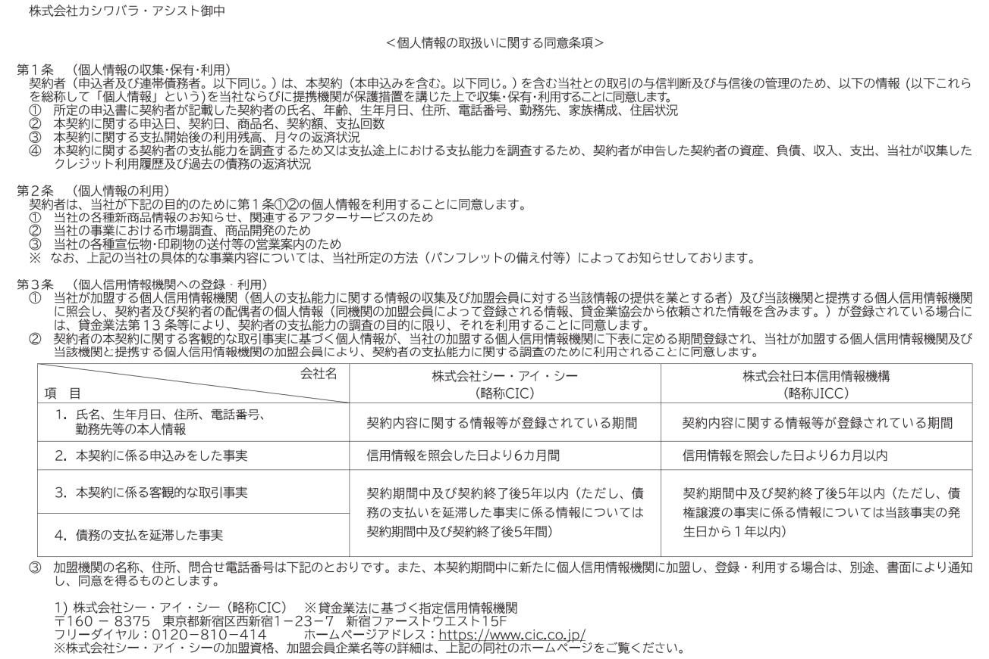
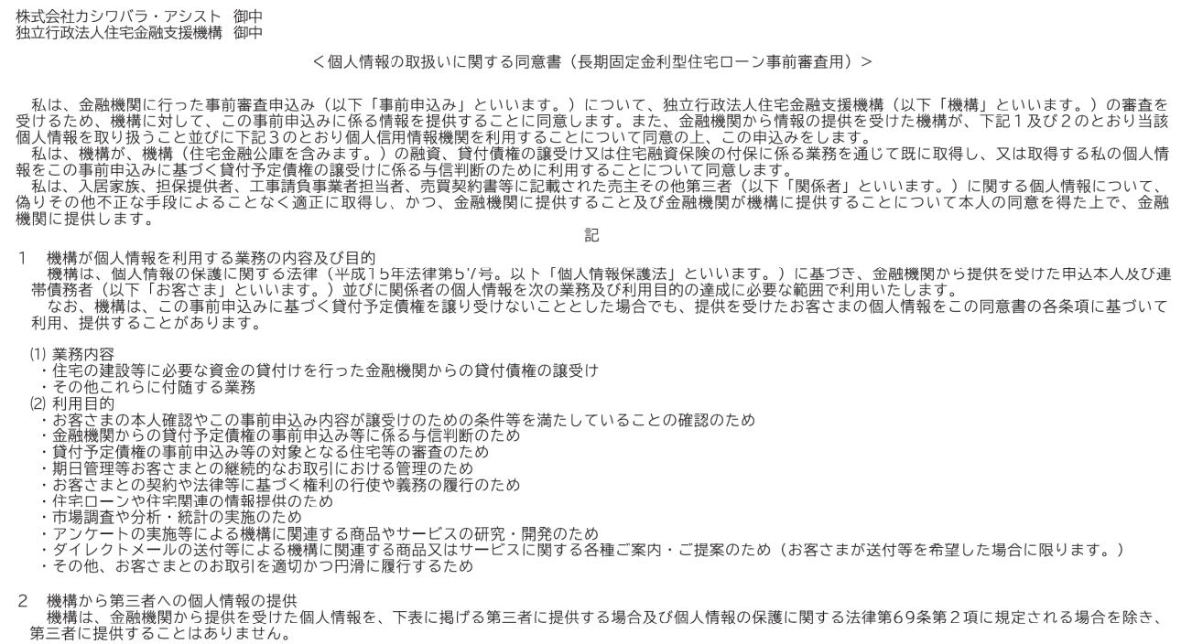

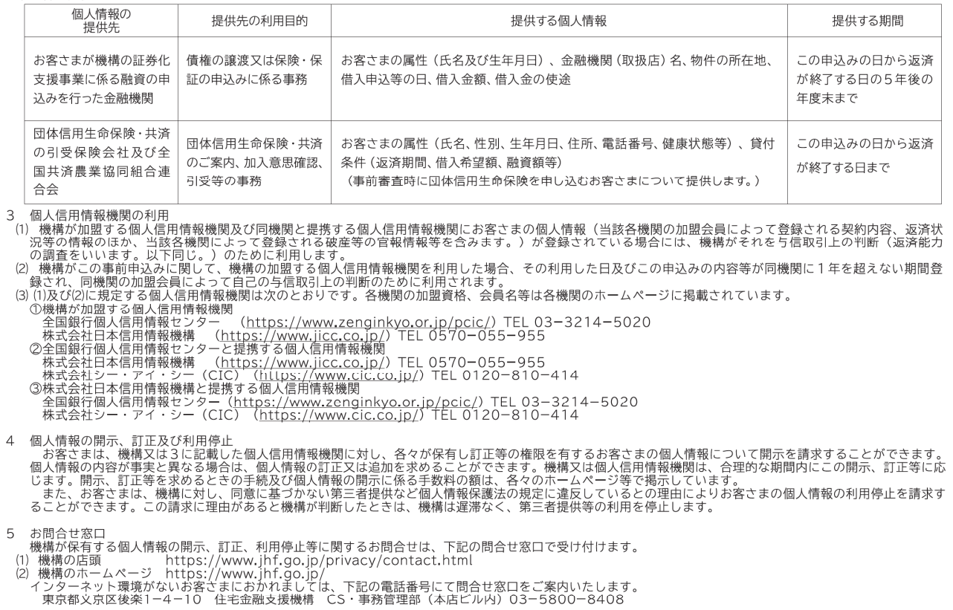

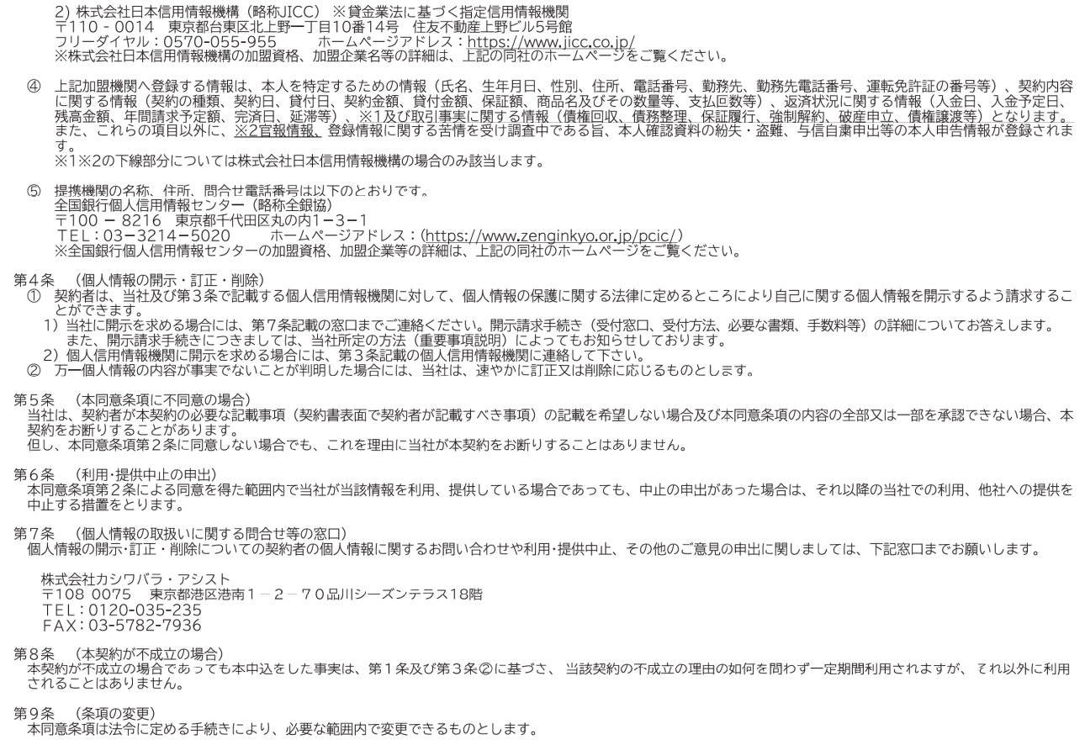

2024年12月改訂

